あ行
１分間に挑戦 |  |  | あ き 缶 つ み

ルール
・３５０ｍｌ容器のアルミ缶を、競技しやすいところに並べておく。
・「始め」の合図でアルミ缶を１個ずつ直立に積んでいく。
・１分間で積んだアルミ缶の数を競う。
・「やめ」の合図で直立している（積んだ）アルミ缶の数が記録となる。

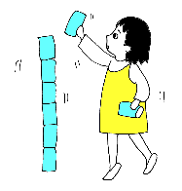
 |  |  |  | 注意事項
 |  |  |  | ・競技中にアルミ缶が崩れても、つみ直しをする
 |  |  |  | ことができる。
 |  |  |  | ・缶の数が増えるとつみにくくなるので、椅子な
 |  |  |  | どの踏み台を用意するとよい。
 |  |  |  | ・使用する缶はアルミ缶とする。
 |  |  |  | ・途中で良い記録がでても崩れてはだめ。

 |  |  |  | 認定基準 | １０個以上

スタッフ | ・時計係 | ・審判及び記録係 |  | 用具 | ・空き缶３０個 |  | ・踏み台１ヶ
 |  |  |  | （１名分） | ・ストップウォッチ１個

１分間に挑戦 |  |  | １ 分 じ ゃ ん け ん

ルール
・１人５枚のカードを持つ。
・「始め」の合図でカードを持っている人とじゃんけんをして、勝った人は負けた人からカードを１枚もらう。
・同様にカードを持っている他の人と、どんどんじゃんけんをしていく。
・「やめ」の合図で持っているカードの枚数が記録となる。

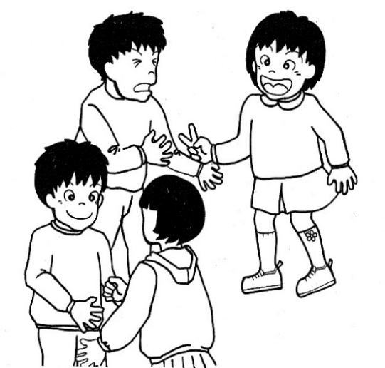

 |  |  |  | 注意事項
 |  |  |  | ・カードがなくなったら、じゃんけんをすることが
 |  |  |  | できない。
 |  |  |  | ・ゲーム終了後、カードの枚数を数えるときは、
 |  |  |  | 最初に持っていたカードも含めて数える。
 |  |  |  | ・「やめ」の合図がかかったときには、じゃんけ
 |  |  |  | んの途中で合ったもその場で終了とする。

 |  |  |  | 認定基準 | １０枚以上

スタッフ | ・時計係 | ・審判及び記録係 |  | 用具 | ・カード５枚／人
 |  |  |  |  | ・ストップウォッチ１個

１分間に挑戦 |  |  | １ 分 ド リ ブ ル

ルール
・「用意」の合図で両手でボールを持ち、「始め」の合図でつきはじめる。
・途中で失敗しても続けて数える。
・自分の膝の高さまで弾ませてつくこと。
・ボールが地面や床についた回数が記録となる。

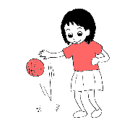
 |  |  |  | 注意事項
 |  |  |  | ・二人以上同時に競技する場合は、競技するも
 |  |  |  | の同士の間隔を十分あけること。
 |  |  |  | ・ボールが転がっていったときは、拾ったところ
 |  |  |  | で続けてついてよい。
 |  |  |  | ・途中で手を変えてついてもよい。

 |  |  |  | 認定基準 | 低学年：１６０回以上 高学年：２００回以上

スタッフ | ・時計係 |  |  | 用具 | ・ドッヂボール１個 |  | ・カウンター１個
 | ・審判及び記録係 |  |  | （１名分） | ・ストップウォッチ１個
 | （競技者１名につき１名）

１分間に挑戦 |  |  | １ 分 間 投 げ ほ う だ い

ルール
・運動会の「玉入れ」の要領でお手玉をかごの中に投げ入れる。
・かごの回りにお手玉を散らばせて準備。
・「始め」の合図でお手玉を持ちスタート。
・「やめ」の合図でかごに入ったお手玉の数が記録となる。

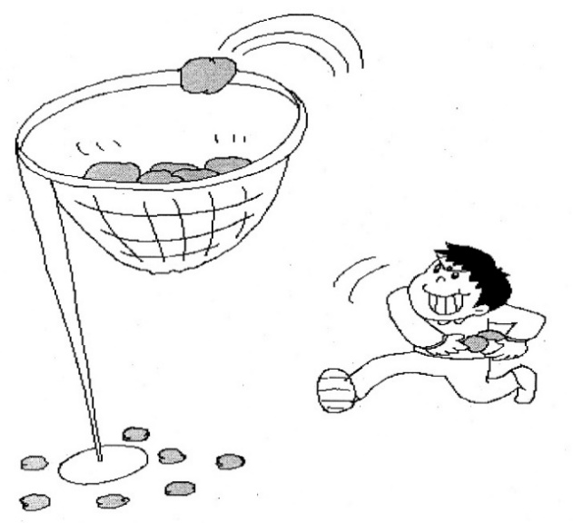

 |  |  |  |  |  | かごの高さ
 |  |  |  |  |  | 低学年…２ｍ
 |  |  |  |  |  | 高学年…２．５ｍ

 |  |  |  | 注意事項
 |  |  |  | ・「やめ」の合図で、かごを高く上げること。

 |  |  |  | 認定基準 | １０個以上

スタッフ | ・時計係 | ・審判及び記録係 |  | 用具 | ・運動会の玉入れ
 |  | （１かご１名） |  | （１名分） | （かご１個、お手玉３０個）
 |  |  |  |  | ・ストップウォッチ１個

１分間に挑戦 |  |  | お は じ き は じ き

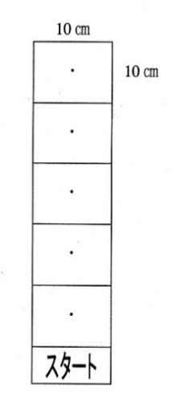
ルール
・机の上に右図のコートを貼っておく。「用意」の合図で両手を頭の上におく。
・「始め」の合図でスタート地点からおはじき１個を人差し指ではじき、
１区画内に入れる。
・成功すれば２区画内、３区画内へと入れていく。
・１個目のおはじきが５区画へ入ったら、２個目のおはじきをスタート地点に
おき、同様に行う。
・はじいたおはじきが区画に入らなかった時は、そのおはじきをはじいた
区画の中心におきやり直す。
・記録は得点方式。１区画進むごとに１点で、５区画全部成功すれば５点。
（５区画まで成功したおはじきの数×５点＋最後のおはじきのある区画数）
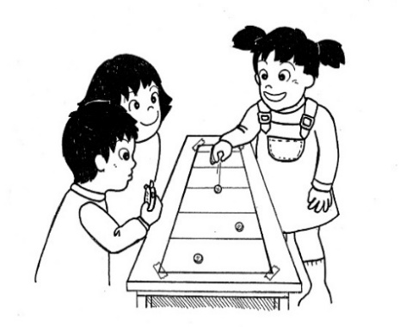
 |  |  |  | 注意事項
 |  |  |  | ・スタート地点からはじいたおはじきが５区画に
 |  |  |  | 進むまで次のおはじきをはじいてはいけない。
 |  |  |  | ・はじいたおはじきが区画の線にかかっている
 |  |  |  | 場合はやり直しとなる。
 |  |  |  | ・５区画に入ったおはじきは審判が取り出すこと。

 |  |  |  | 認定基準 | ７５点以上

スタッフ | ・時計係 |  |  | 用具 | ・コート１枚 |  | ・おはじき３０個
 | ・審判及び記録係 |  |  | （１名分） | ・ストップウォッチ１個
 | （競技者１名につき１名）

限界に挑戦 |  |  | お 手 玉

ルール
・それぞれの手に１個ずつお手玉を持つ。
・１個のお手玉を上に向けて投げあげ、反対の手でキャッチする。
・その間にもう一つのお手玉は投げ上げる手に持ちかえる。
・連続でお手玉をした回数が記録となる。

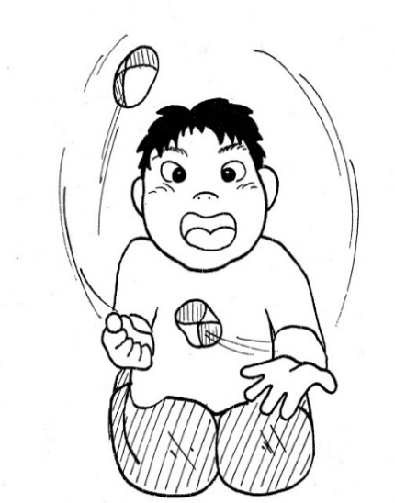

 |  |  |  | 注意事項
 |  |  |  | ・お手玉の大きさ、重さを統一すること。

 |  |  |  | 認定基準 | １００回以上

スタッフ | ・審判及び記録係 |  |  | 用具 | ・お手玉２個 |  | ・カウンター１個
 |  |  |  | （１名分）

か行
１分間に挑戦 |  |  | カ ッ プ ス タ ッ ク ス

ルール
・図１のようにカップを並べておく。（カップの間はそれぞれ３０ｃｍくらい離しておく）
・両手を頭の上におき、「始め」の合図で図１のカップを、速く正確に図２のようにピラミッドの形に積み上げる。
・積み上げた後、再び図１の状態に戻す。
・これを繰り返し、１分間で何回積み上げたかを数える。
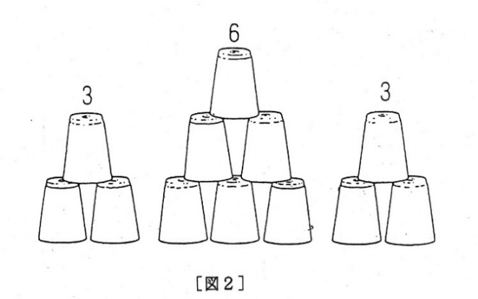

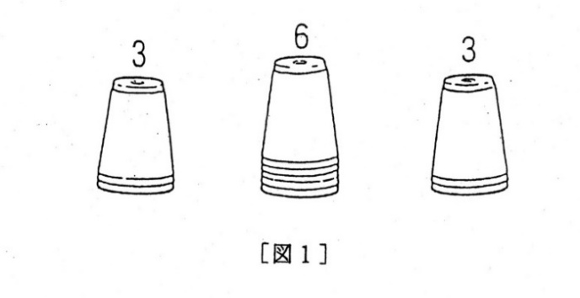

注意事項 |  |  |  | 認定基準 | ７回以上
・「やめ」の合図のとき、途中のものは記録に入れない。

スタッフ | ・時計係 | ・審判及び記録係 |  | 用具 | ・カップスタックス１組
 |  |  |  | （１名分） | ・ストップウォッチ１個

１分間に挑戦 |  |  | ゴール！ゴール！ゴォ～ル！

ルール
・おはじきを１個ずつ指ではじいて、机の上にあるゴールに入れる。
・缶を通過しないと、得点にならない。
・ゴールできなかったおはじきはそのままにして、次のおはじきをはじくことはＯＫ。
・結果として複数のおはじき（前にはじいたおはじきにあたって）が一度のゴールしても得点となる。

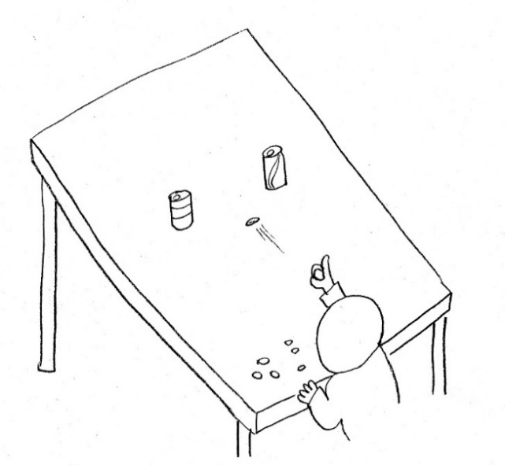

 |  |  |  | 注意事項
 |  |  |  | ・ゴールポストは空き缶を利用し、間隔は１５ｃｍ。
 |  |  |  | 両面テープなどでしっかり固定すること。
 |  |  |  | ・はじく距離は、低学年：５０ｃｍ、高学年：８０ｃｍ。
 |  |  |  | ・ゴールラインは机の中程とし、おはじきがゴールを
 |  |  |  | 通過した時点で得点とする。

 |  |  |  | 認定基準 | 低学年：１２点以上 高学年：１７点以上

スタッフ | ・時計係 | ・審判及び記録係 |  | 用具 | ・おはじき１００個
 |  |  |  | （１名分） | ・ストップウォッチ１個

限界に挑戦 |  |  | か え る の 足 あ げ

ルール
・両手を床につき、しゃがんでかまえる。
・静かに両足を上げ、床から両足が放たれたときから時間をはかり始める。このとき、両手の肘にそれぞれの
足をのせるようにするとよい。
・バランスをとりながら、体を支えている時間が記録となる。（どちらかに足が床についたり、倒れてしまうまで）

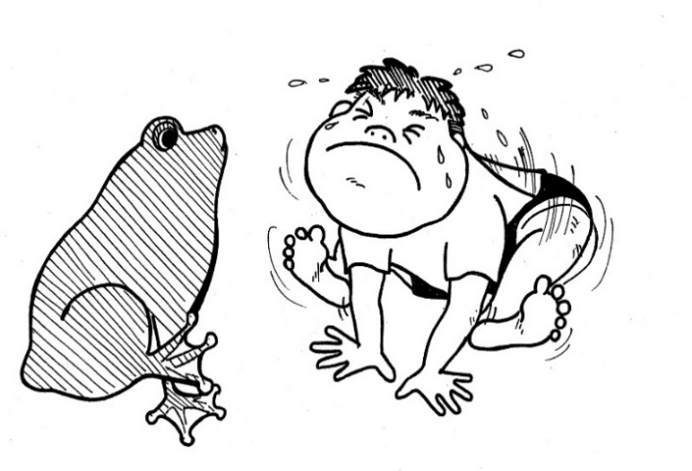
 |  |  |  | 注意事項
 |  |  |  | ・計測は競技者の動きにあわせて行う。
 |  |  |  | （無理にスタートさせたりしないこと）
 |  |  |  | ・何度か練習させてから行うとよい。
 |  |  |  | ・倒れた際けがをしないように、配慮すること。
 |  |  |  | ・記録は秒の単位まで。（４．８６秒は４秒。切り捨て）

 |  |  |  | 認定基準 | １分以上

スタッフ | ・審判及び記録係 |  |  | 用具 | ・ストップウォッチ１個
 |  |  |  | （１名分）

限界に挑戦 |  |  | か か し

ルール
・目かくしをして片足だけでたっている時間をはかる。立つ足はどちらでもよいが、途中で替えることはできない。
・記録は「始め」の合図から、上げていた足が床についたり、ふらふらして立っている位置が極端に動いたり
するまでの時間とする。（記録は秒単位まで。５分３４秒６８は５分３４秒が記録。切り捨て）
・最初の位置から１ｍ以上移動したり、飛び跳ねた時は失格とする。
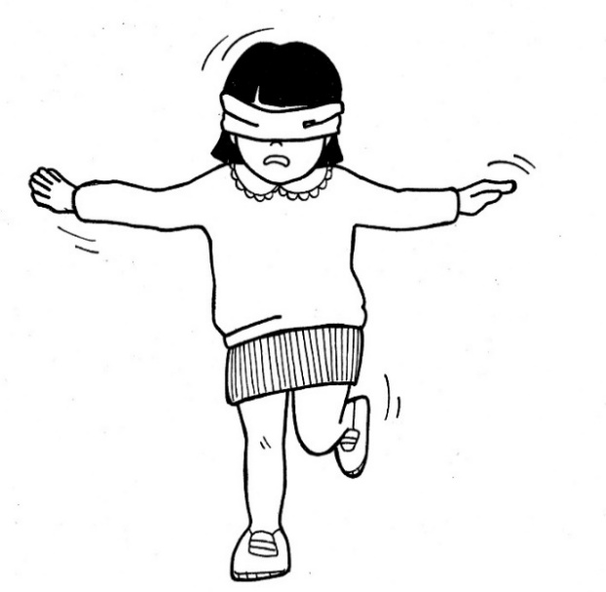

 |  |  |  | 注意事項
 |  |  |  | ・目の病気がうつる心配があるので、ティッシュ
 |  |  |  | ペーパーを目に当てて行うとよい。

 |  |  |  | 認定基準 | ５分以上

スタッフ | ・審判及び記録係 |  |  | 用具 | ・ストップウォッチ１個 | ・ティッシュ
 |  |  |  | （１名分） | ・手ぬぐい１本

限界に挑戦 |  |  | 片 足 バ ラ ン ス

ルール
・片足で立ち、その時間をはかる。（目を閉じる必要はない）
・軸足は常に床につけて、動いてはいけない。少しでも動くとアウトとなる。

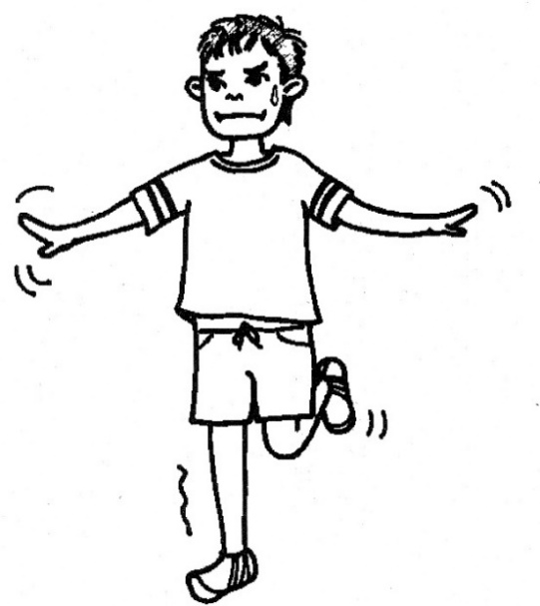

 |  |  |  | 注意事項
 |  |  |  | ・両手は広げた方がよい。
 |  |  |  | ・軸足でない足は、ひざを９０度に曲げる。
 |  |  |  | ・少しでも足が床についたら終わりとなる。

 |  |  |  | 認定基準 | １０分以上

スタッフ | ・審判及び記録係 |  | ・時計係 | 用具 | ・ストップウォッチ１個
 |  |  |  | （１名分）

限界に挑戦 |  |  | 紙 ヒ コ ー キ と ば し

ルール
・Ｂ５のコピー用紙で「おへそヒコーキ」を折ってとばす。
・ヒコーキが着地したところまでの距離が記録となる。（とばした地点からの直線距離）

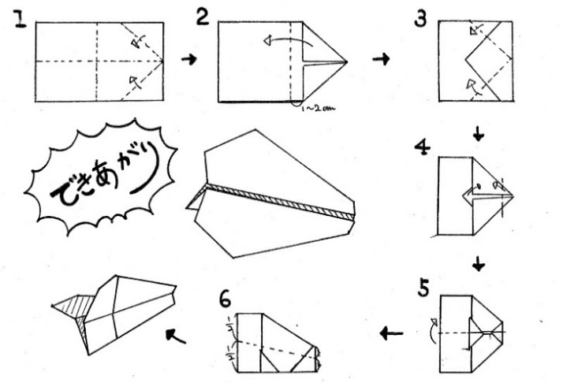

 |  |  |  | 注意事項
 |  |  |  | ・スタートラインや距離ラインはあらかじめ、
 |  |  |  | ひいておくとよい。
 |  |  |  | ・記録はｍの単位まで測定する。（ｃｍは切り捨て）
 |  |  |  | ・数人で一斉に競技してもよい。

 |  |  |  | 認定基準 | １０ｍ以上

スタッフ | ・審判及び記録係 |  | ・計測係 | 用具 | ・巻き尺１個
 | ・折り方の指導者

限界に挑戦 |  |  | カ ン ガ ル ー 走

ルール
・ボールをひざの位置にはさみ、手を後ろで組む、スタートラインに立つ。
・「ドン」の合図で１０ｍはなれたゴールまでを両足とびで移動し、その時間をはかる。
・２回チャレンジし、よい方のタイムを記録とする。

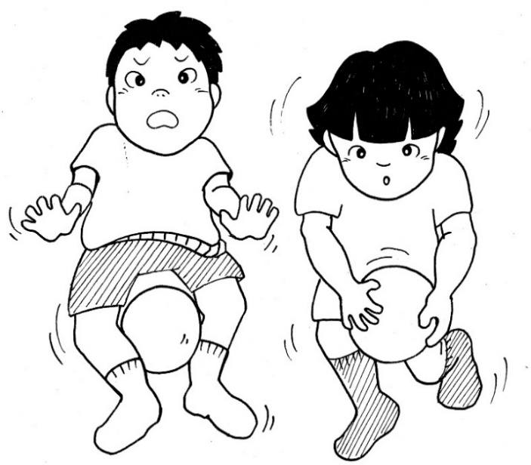

 |  |  |  | 注意事項
 |  |  |  | ・何回か練習して競技するとよい。
 |  |  |  | ・途中でボールを落としたら失格となる。記録なし。
 |  |  |  | ・ボールの位置がずれた場合は、その場に
 |  |  |  | 立ち止まり、直すことができる。
 |  |  |  | ・記録会では同じボールを使用する。

 |  |  |  | 認定基準 | ６秒未満

スタッフ | ・審判及び記録係 |  | ・計測係 | 用具 | ・ストップウォッチ１個 | ・ドッヂボール１個
 |  |  |  | （１名分） | ・巻き尺（５０ｍ）１個

限界に挑戦 |  |  | く つ と ば し

ルール
・スタートラインを引いておく。（距離ラインも引ければなおよい）
・履いているくつのかかとをはずす。（どちらか一方でよい）
・足をけり上げてくつをとばす。
・くつが止まったところまでの距離が記録となる。

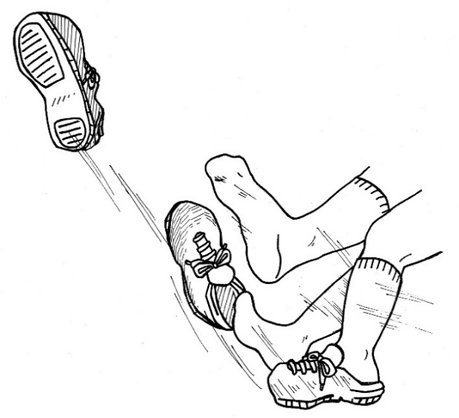

 |  |  |  | 注意事項
 |  |  |  | ・けり上げるとき、助走は１歩とする。
 |  |  |  | ・計測はとばした位置からの直線距離とする。
 |  |  |  | ・記録はｃｍの単位まで計測する。（ｍｍは切り捨て）
 |  |  |  | ・記録は直線距離で最短とする。

 |  |  |  | 認定基準 | 低学年：１２ｍ以上 中学年：１５ｍ以上 高学年：１８ｍ以上

スタッフ | ・審判及び記録係 |  | ・計測係 | 用具 | ・巻き尺（５０ｍ）１個
 |  |  |  |  | ・くつ（各自はいているもの）１足

限界に挑戦 |  |  | け ん け ん ５０ ｍ 走

ルール
・１周５０ｍのコースを片足けんけんで走り抜いた時間をはかる。
・途中で足を替えてはいけない。

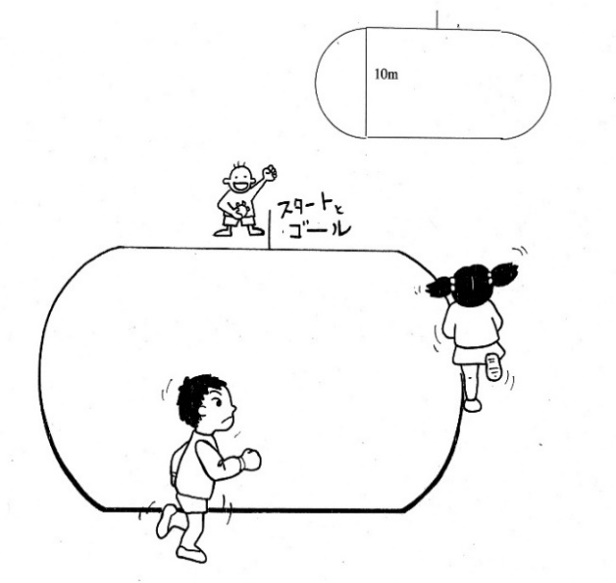

 |  |  |  | 注意事項
 |  |  |  | ・直線５０ｍのコースは認めない。
 |  |  |  | ・回る方向はどちらでもよい。
 |  |  |  | ・記録は１００分の１秒まで計測する。

 |  |  |  | 認定基準 | 低学年：３０秒未満 高学年：２０秒未満

スタッフ | ・審判及び記録係 |  | ・時計係 | 用具 | ・ストップウォッチ１個
 |  |  |  | （１名分）

限界に挑戦 |  |  | け ん 玉

ルール
・大皿から中皿へ、また大皿へと続けて交互に玉を移しかえる。
・連続して移しかえた回数が記録となる。

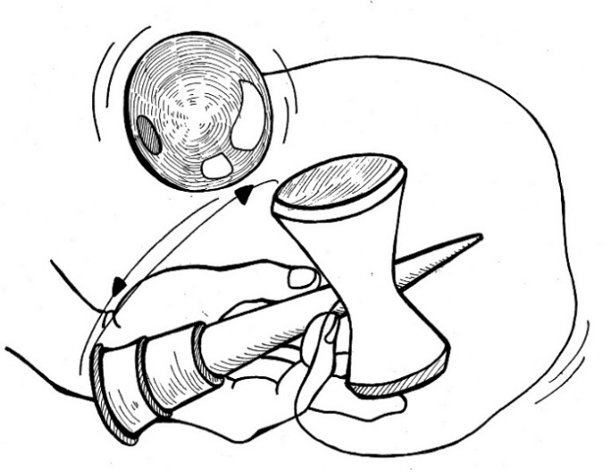

 |  |  |  | 注意事項
 |  |  |  | ・けん玉はけん玉協会認定を使用すること。
 |  |  |  | 途中の休憩は認めない。
 |  |  |  | ・急いでやる必要はなく、それぞれのペースで
 |  |  |  | 挑戦させる。

 |  |  |  | 認定基準 | ３０回以上

スタッフ | ・審判及び記録係 |  |  | 用具 | ・カウンター１個

限界に挑戦 |  |  | コ マ ま わ し

ルール
・直径５．５ｃｍくらいの鉄ゴマで、コマの回っている時間をはかる。。
・時間は、コマが床についたとき及びコマの縁が床につくまでをはかる。

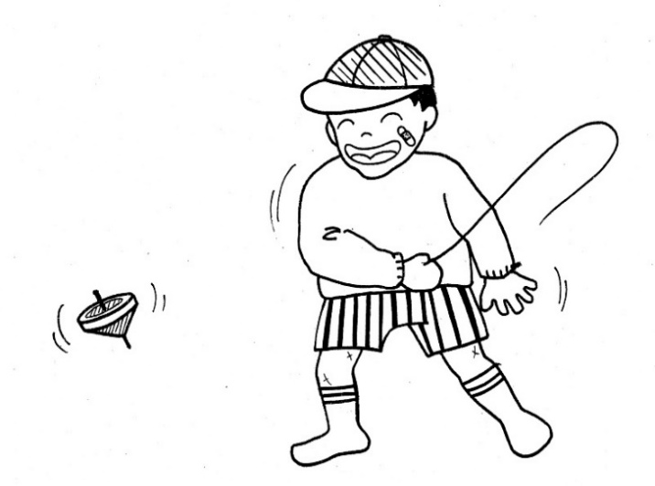

 |  |  |  | 注意事項
 |  |  |  | ・練習させてから競技するとよい。
 |  |  |  | ・床の材質によって違いがでるので、よく回る
 |  |  |  | ところで行うとよい。

 |  |  |  | 認定基準 | １分３０秒以上

スタッフ | ・審判及び記録係 |  | ・計測係 | 用具 | ・ストップウォッチ１個 | ・コマ１個
 |  |  |  |  | ・ひも１本

さ行
限界に挑戦 |  | １０ 秒 ぴ っ た り

ルール
・目かくしをして立ち、「始め」の合図で心の中で１０秒数え、１０秒たったと思ったら手を上げて合図する。
・１０秒に近いほどよく、その誤差が記録となる。

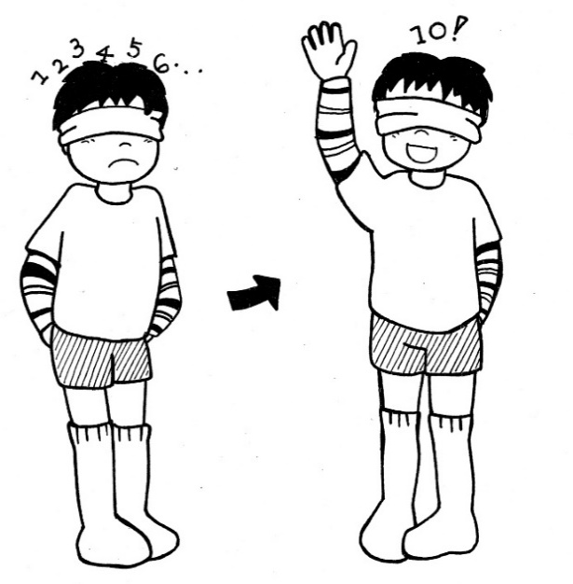

 |  |  | 注意事項
 |  |  | ・競技者にストップウォッチを持たせ、各自にスタート
 |  |  | ストップを押させる方法でもよい。
 |  |  | ・目の病気がうつる心配があるので、ティッシュ
 |  |  | ペーパーを目に当てて行うとよい。
 |  |  | ・時間を変えて行うのもよい。
 |  |  | ・記録は１００分の１秒まではかる。

 |  |  | 認定基準 | ±０．５０秒以内

スタッフ | ・審判及び記録係 |  | 用具 | ・手ぬぐい（アイマスク）１本
 |  |  | （１名分） | ・ストップウォッチ１個 |  | ・ティッシュ

限界に挑戦 |  | し ょ う か ん ゲ ー ム

ルール
・それぞれ１～５点の点数をつけられた空き缶５個を図１のようにおく。（点数のついた空き缶は図のとおり）
・輪ゴムを割りばし（太い方）にかけて、空き缶に向かってとばして当てる。
・５回とばして何点取れるかを競う。
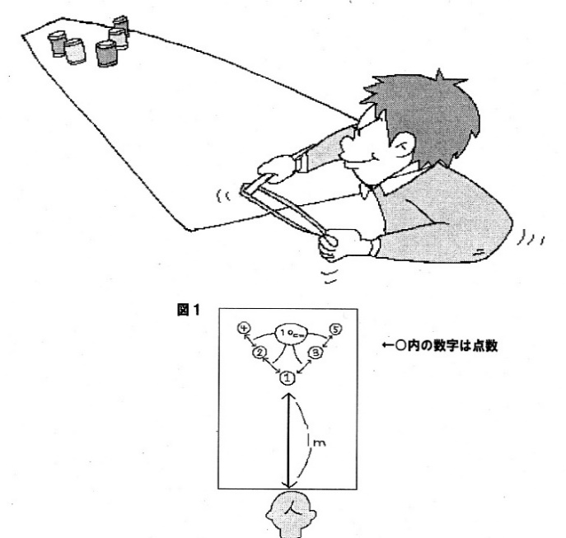

 |  |  | 注意事項
 |  |  | ・空き缶にあたれば得点になるが、空き缶を倒すと
 |  |  | 点数は２倍になる。
 |  |  | （例：２点の空き缶を倒すと４点となる）
 |  |  | ・割りばしは割らずに使う。割れないように
 |  |  | ビニールテープで補強するとよい。

 |  |  | 認定基準 | １２点以上

スタッフ | ・審判及び記録係 |  | 用具 | ・輪ゴム（幅３ｍｍ 長さ３３ｃｍ）１本
 |  |  | （１名分） | ・割りばし１本 |  | ・空き缶５個

限界に挑戦 |  | ス テ ィ ッ ク ・ キ ャ ッ チ

ルール
・５人１組が横１列に並び、右端から３人が２本ずつスティック持つ。
・スティックを持っていない２人は列の左端につく。持った２本のスティックを床に「とんとん」と２回打ち付け、
３人同時にパッとはなし、素早く右に移動して右隣のスティック２本をキャッチする。右端にいた人は素早く
左端に移動。一人でもスティックを倒さずにキャッチできたら、１回となり、倒さずに連続何回できるかを競う。
・開始の合図は右端の人が行い、「とんとんパッ」のリズムは１分間に９６泊とする。（約１０秒間に４回）

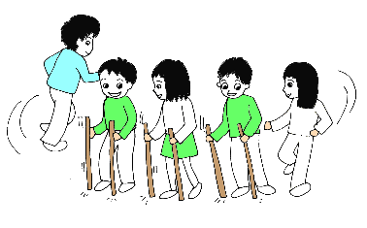
 |  |  | 注意事項
 |  |  | ・体に触れたり、手以外でのキャッチはアウトとなる。
 |  |  | ・よく練習させて行うとよい。
 |  |  | ・公認マークを上にして行うこと。

 |  |  | 認定基準 | ５回以上

スタッフ | ・審判及び記録係 | ・計測係 | 用具 | ・カウンター１個
 |  |  |  | ・スティック６本（日レク公認）

限界に挑戦 |  | ス ト ラ ッ ク ア ウ ト

ルール
・２５ｃｍ四方の数字が書いてある板を新聞ボールで投げ落とす。（得点板は図のとおり）
・ボールを１個ずつ５回投げ、落とした板の点数を合計して記録とする。

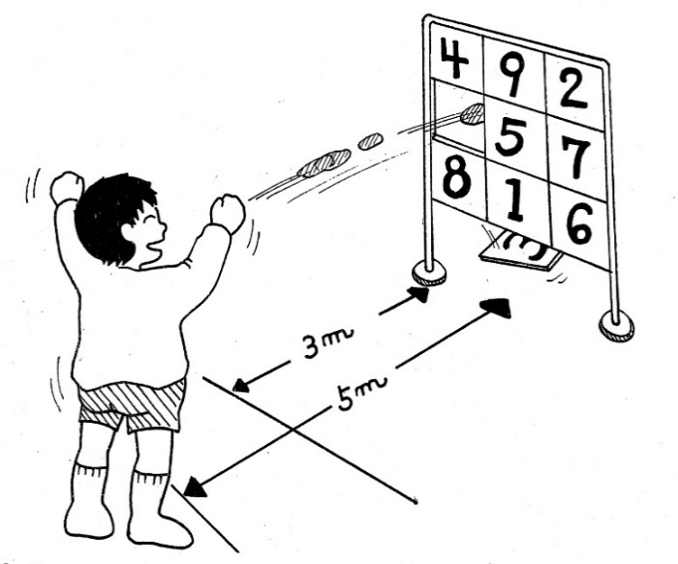
 |  |  |  |  | 距離
 |  |  |  |  | 低学年…３ｍ
 |  |  |  |  | 高学年…５ｍ

 |  |  | 注意事項
 |  |  | ・競技は１人５個のボールがあたるが、２個以上
 |  |  | 一緒に投げることができない。
 |  |  | ・枠にあたって落ちた板は点数に入れない。
 |  |  | このとき落ちた板は、元に戻す。

 |  |  | 認定基準 | ２０点以上

スタッフ | ・審判及び記録係 |  | 用具 | ・的１台 | ・新聞紙（５個の玉を作る）
 |  |  | （１名分） | ・巻き尺１個

限界に挑戦 |  | ス ト ロ ー や り な げ

ルール
・ジュースを飲むときのストローを使い、スタートラインから投げその距離をはかる。
・練習１回。本番は２回でどちらか遠い地点が記録となる。（とばしたところからの直線距離）

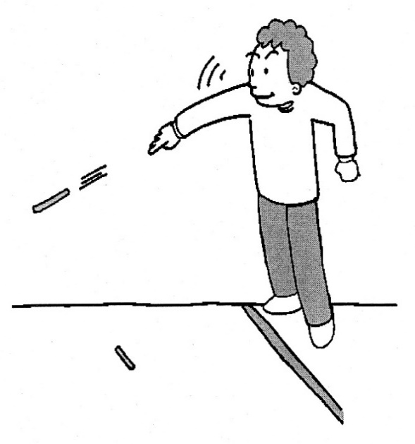

 |  |  | 注意事項
 |  |  | ・風の影響を受けにくい室内で行うとよい。
 |  |  | ・じゃばらのある曲がるストローは使用不可。
 |  |  | ・ストローの口先はつぶしてもよい。
 |  |  | ・力を入れすぎてもダメ、ソフトに投げるのがコツ。
 |  |  | ・記録は直線距離で最短とする。㎝まで記録。
 |  |  | （例：５ｍ３４ｃｍ５６mmは５ｍ３４ｃｍ mmは切り捨て）

 |  |  | 認定基準 | ５ｍ以上

スタッフ | ・審判及び記録係 |  | 用具 | ・ストロー１本 |  | ・巻き尺１個
 |  |  | （１名分）

限界に挑戦 |  | ス リ ッ パ と ば し

ルール
・くつの替わりにスリッパを使用し、「くつとばし」と同様に行う。
・スタートラインを引いておく。（距離ラインも引ければなおよい）
・足をけり上げてスリッパをとばす。
・スリッパの止まったところまでの距離をはかる。（とばしたところから直線距離で）
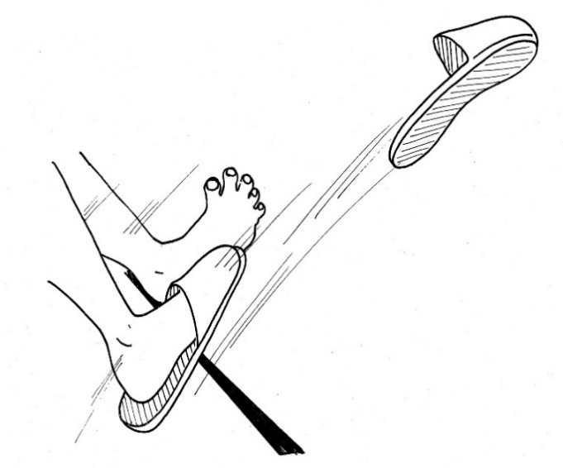

 |  |  | 注意事項
 |  |  | ・けり上げるとき、助走は１歩までとする。
 |  |  | ・記録はｃｍの単位まではかる。（ｍｍは切り捨て）
 |  |  | ・記録は直線距離で最短とする。

 |  |  | 認定基準 | 低学年：８ｍ以上 高学年：１２ｍ以上

スタッフ | ・審判及び記録係 | ・計測係 | 用具 | ・スリッパ１足
 |  |  | （１名分） | ・巻き尺（５０ｍ）１個

限界に挑戦 |  | ぞ う き ん が け レ ー ス

ルール
・１０ｍの距離をぞうきんがけの要領で、２～３人並び競争するタイムレース。
・２～３人一緒に競争するが、時間はそれぞれではかること。
・ぞうきんは水に濡らし（濡らさなくても良い）、かたくしぼったものを使用すること。

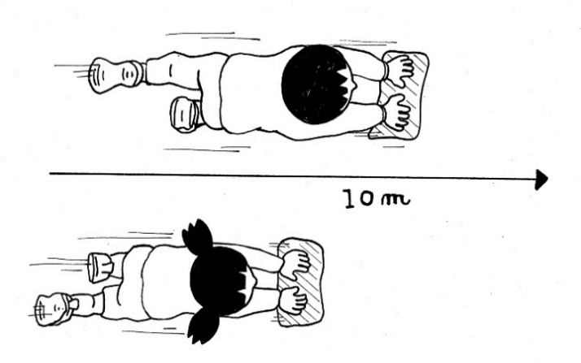
 |  |  | 注意事項
 |  |  | ・ぞうきんの大きさはＢ５くらいの大きさ。
 |  |  | ・床がぬれるので、けががないように注意すること。
 |  |  | ・記録は１００分の１秒まではかる。

 |  |  | 認定基準 | ５秒未満

スタッフ | ・審判及び記録係 | ・計測係 | 用具 | ・ストップウォッチ１個 |  | ・ぞうきん１枚
 |  | （競技者毎） | （１名分）

限界に挑戦 |  | 三 輪 車

ルール
・２０ｍの距離を三輪車で走行。その時間を競うタイムレース。
・２～３人一緒に競争してもよいが、時間はそれぞれではかること。

 |  |  | 注意事項
 |  |  | ・三輪車であれば、大きさは問わない。
 |  |  | ・三輪車が倒れたりしてけががないように注意すること。
 |  |  | ・記録は１００分の１秒まではかる。

 |  |  | 認定基準 | ６秒未満

スタッフ | ・審判及び記録係 | ・計測係 | 用具 | ・ストップウォッチ１個 |  | ・三輪車１台
 |  | （競技者毎） | （１名分）

た行
１分間に挑戦 |  | つ り か ん ゲ ー ム

ルール
・輪（フラフープ大）２つと長さ１ｍのひものはしに磁石（直径１５ｍｍ）のついた釣り竿を用意する。
・２つの輪を１ｍ離しておき、片方の輪の中に空き缶１０個を入れておく。
・釣り竿で一方の輪にある空き缶をつり上げ、もう一つの輪の中に移動させる。このとき、移動した
空き缶を磁石からはずすときに手を使ってはいけない。
・１分間でどれだけ空き缶を移動できるかを競う。

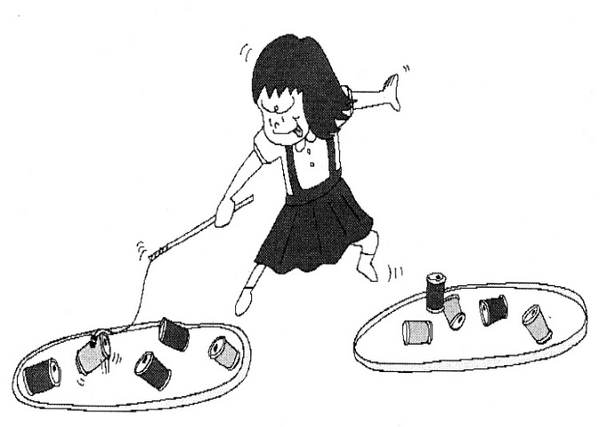
 |  |  | 注意事項
 |  |  | ・どんな場合でも直接手で空き缶を触ってはいけない。
 |  |  | ・１分以内にすべて運び終えた場合は、元の輪の
 |  |  | 方へと運び直しをする。
 |  |  | ・空き缶はスチール缶を使用すること。
 |  |  | ・「やめ」の合図のとき、空き缶が釣り竿から離れて
 |  |  | いないものは記録に入れない。

１ｍ
 |  |  | 認定基準 | ８個以上

スタッフ | ・審判及び記録係 | ・時計係 | 用具 | ・輪（フラフープ大）２つ
 |  |  | （１名分） | ・釣り竿１本
 |  |  |  | ・空き缶（２５０ｃｃ）１０個
 |  |  |  | ・ストップウォッチ１個

１分間に挑戦 |  | ド ミ ノ つ み

ルール
・市販のドミノを使って、１分間に何段積んだかを競う。
・ドミノの積み方は、たてに２つ、その上に横にして１つ積み１段とする。（図１参照）

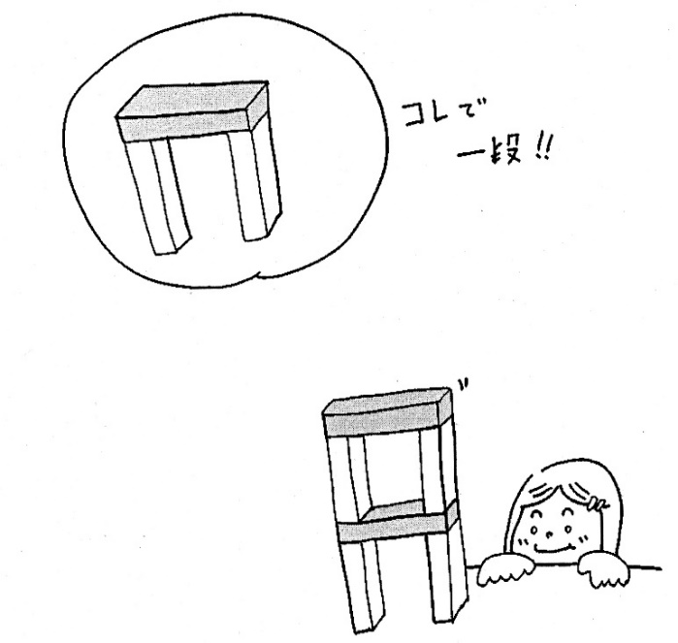

図１
 |  |  | 注意事項
 |  |  | ・制限時間後、倒れた場合は残った段数が記録となる。
 |  |  | ・中途半端になっているもの（３つセットの基本形：図１）
 |  |  | も記録にはならない。

 |  |  | 認定基準 | ８段以上

スタッフ | ・審判及び記録係 | ・時計係 | 用具 | ・ドミノ
 |  |  | （１名分） | ・ストップウォッチ１個

限界に挑戦 |  | 玉 入 れ

ルール
・大１つ、小４つのバケツを用意し、それぞれに点数をつける。（図１参照）
・５個のお手玉を１つずつ投げて、１ｍ離れたバケツの中の入れる。
・お手玉の入った点数を合計し、その得点を競う。
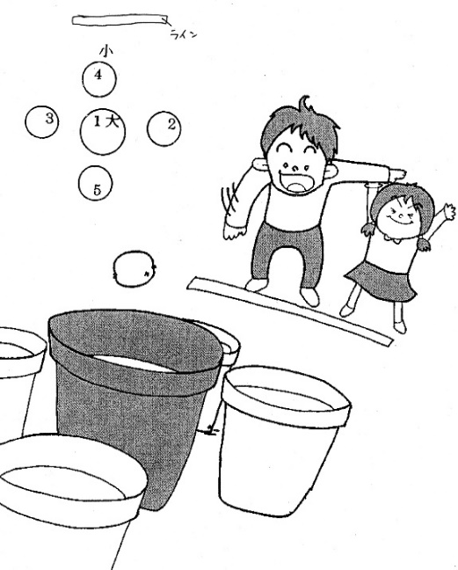
図１

３点
４点
２点
１点
５点
 |  |  | 注意事項
 |  |  | ・一度入ったバケツに再びお手玉が入っても、
 |  |  | 得点は１回分となる。
 |  |  | （例：１点のバケツに２つ入っても得点は１点）

 |  |  | 認定基準 | １０点以上

スタッフ | ・審判及び記録係 |  | 用具 | ・お手玉５個
 |  |  | （１名分） | バケツ大１つ、小４つ

限界に挑戦 |  | 玉 入 れ バ イ ア ス ロ ン

ルール
・５人１組で１～５のゼッケンをつけ、１人３個のカラーボールをもち、本コースを１周して玉入れのところまでくる。
・ゼッケンと同じ番号のところでカラーボールを１個ずつ箱の中に入れる。
・全部入った人は本コースをもう１周してゴールに向かう。
・１個入らなかった人は、本コースを１周する間に予備コースを１周してゴールに向かう。（ハンディ参照）
・スタートしてからゴールするまでの時間をはかる。
 |  |  | ハンディ
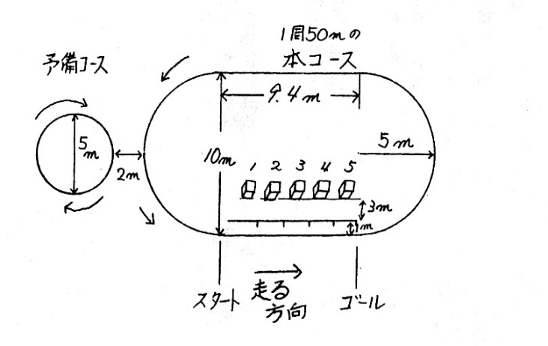
 |  |  | 全部入った：０周 ２個入った：１周
 |  |  | １個入った：２周 全部入らなかった：３周

 |  |  | 注意事項
 |  |  | ・スタートは１人ずつで前の人がゴールラインを
 |  |  | こえたら次に人がスタートする。
 |  |  | ・記録は１００分の１秒まではかる。

 |  |  | 認定基準 | 低学年：５０秒未満 高学年：３５秒未満

スタッフ | ・審判及び記録係 |  | 用具 | ・あきばこ５個（はがきの箱）
 |  |  |  | ・ゼッケン
 |  |  |  | ・カラーボール３個×５組
 |  |  |  | ・ストップウォッチ５個
限界に挑戦 |  | ド ッ チ ビ ー と ば し

ルール
・スタートラインを引いておく。（距離ラインも引ければなおよい）
・スタートラインに立ち、ドッチビーを飛ばす。(投げ方は自由)
・ドッチビーが最初に地面についたところが記録となる。

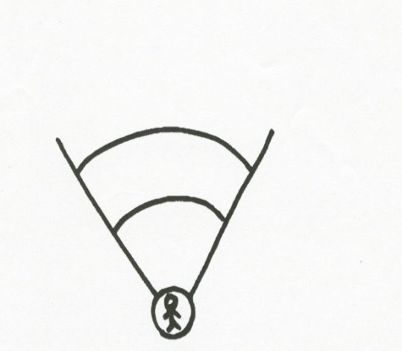

 |  |  | 注意事項
 |  |  | ・ライン内に児童が入らないようにする。
 |  |  | ・２回投げて良い方を記録とする。
 |  |  | ・助走はできない。

 |  |  | 認定基準 | １３ｍ以上

スタッフ | ・審判及び記録係 |  | 用具 | ・ドッチビー
 |  |  |  | ・巻き尺

な行
限界に挑戦 |  |  | な わ と び ２ 重 と び

ルール
・２重とびで、連続してとんだ回数が記録となる。

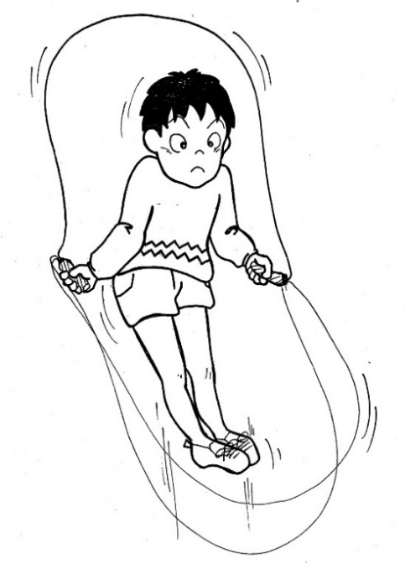

 |  |  |  | 注意事項
 |  |  |  | ・なわとびは身長にあわせて調節すること。
 |  |  |  | ・長さの違うなわとびを数種類用意するとよい。

 |  |  |  | 認定基準 | ５０回以上

スタッフ | ・審判及び記録係 |  |  | 用具 | ・なわとび１本
 |  |  |  | （１名分） | ・カウンター１個

限界に挑戦 |  | な わ と び 前 と び・後飛び

ルール
・１回とびで、連続してとんだ回数が記録となる。

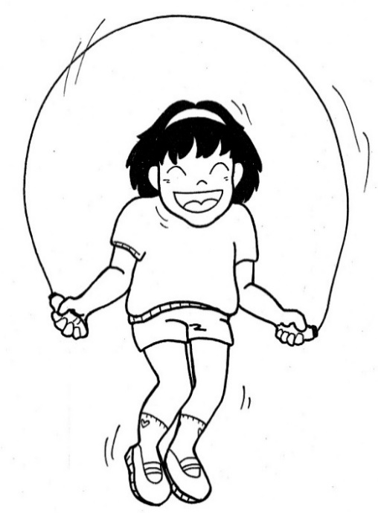

 |  |  |  | 注意事項
 |  |  |  | ・なわとびは身長にあわせて調節すること。
 |  |  |  | ・長さの違うなわとびを数種類用意するとよい。

 |  |  |  | 前とび
 |  |  |  | 認定基準 | １００回以上（低学年のみ）

 |  |  |  | 後とび
 |  |  |  | 認定基準 | ５０回以上（全学年）

スタッフ | ・審判及び記録係 |  |  | 用具 | ・なわとび１本
 |  |  |  | （１名分） | ・カウンター１個

限界に挑戦 |  |  | 人 間 コ ン パ ス

ルール
・うで立て伏せのように手をつく。（図１参照）
・足のつま先を中心にして、うでを使って時計の針のように回る。
・回った回数が記録をなる。途中のものは回数にいれない）

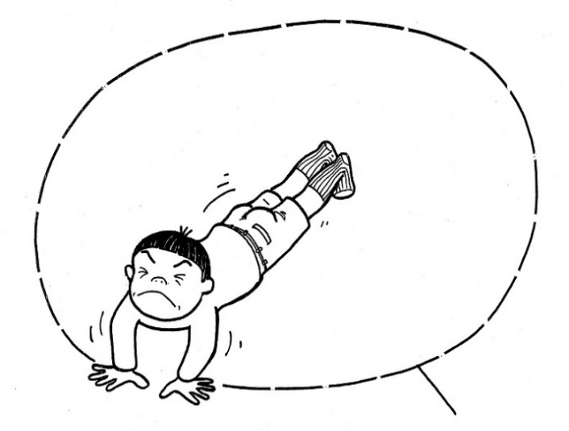

 |  |  |  | 注意事項
 |  |  |  | ・途中でうで立てふせの体勢で休んでもよいが、
 |  |  |  | １０秒を限界とする。
 |  |  |  | ・回る方向は途中でかえることはできない。
 |  |  |  | ・うで立てふせの体勢のとき、おしりが頭より高く
 |  |  |  | （体がくの字）てもよい。

 |  |  |  | 認定基準 | ５０周以上
図１

スタッフ | ・審判及び記録係 |  |  | 用具 | ・カウンター１個
 |  |  |  | （１名分）

は行
１分間に挑戦 |  | ビ ー 玉 つ ま み

ルール
・２つのおわんを１０ｃｍ離し、一方のおわんにビー玉１００個を入れる。
・「用意」の合図で箸を持って両手を頭の上におく。
・「始め」の合図でビー玉を１つずつつまみ、もう一つのおわんに移しかえていく。
・移しかえたビー玉の数が記録となる。
・途中でビー玉が転がっていった場合は、拾いにいかなくてもよい。
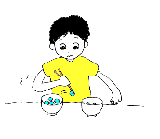

 |  |  | 注意事項
 |  |  | ・おわんに触れてもよいが、持ち上げたり傾ける
 |  |  | ことはできない。
 |  |  | ・同時に２個以上つまむことはできない。
 |  |  | ・箸にのせたり、飛ばしたりはできない。
 |  |  | ・ビー玉を直接手で触ることはできない。
 |  |  | ・「やめ」の合図で途中のものは数に入れない。

 |  |  | 認定基準 | 低学年：３０個以上 高学年４０個以上
１０ｃｍ

スタッフ | ・審判及び記録係 | ・時計係 | 用具 | ・ビー玉１００個 |  | ・おわん２個
 |  |  | （１名分） | ・割り箸１膳
 |  |  |  | ・ストップウォッチ１個

１分間に挑戦 |  | 反 復 横 と び

ルール
・下記の①～⑤を１回として数え、これを１分間に何回できたかを記録とする。
①スタートは真ん中のラインをまたいだ位置。 |  |  | ②ステップして右（または左）の線をまたぐ。
③ステップして真ん中に戻る。 |  |  | ④またステップして左（または右）の線をまたぐ。
⑤ステップして真ん中に戻る。
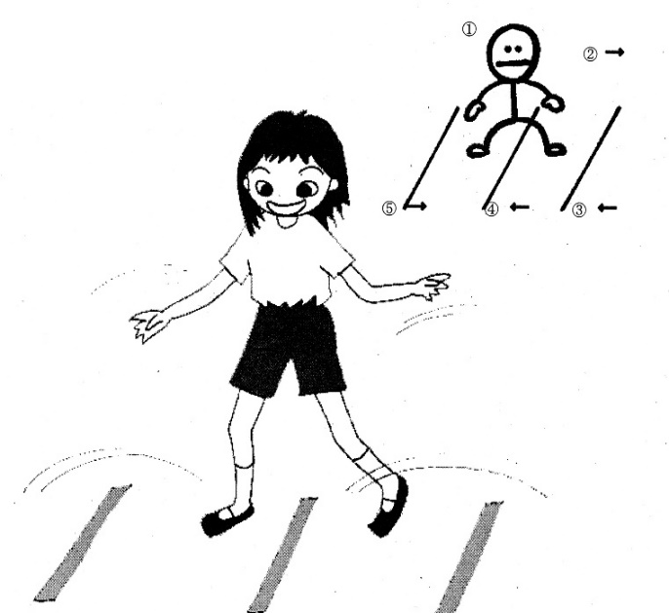

 |  |  | 注意事項
 |  |  | ・線の間隔は７０ｃｍとすること。
 |  |  | ・競技中、線を踏んでもよい。

 |  |  | 認定基準 | ２０回以上

７０ｃｍ
７０ｃｍ

スタッフ | ・審判及び記録係 | ・時計係 | 用具 | ・カラーテープ
 |  |  | （１名分） | ・ストップウォッチ１個

限界に挑戦 |  | ハ ン ド で ２５

ルール
・台紙に書かれた１～２５までの数字の上に、同じ数字の手持ちカードを置いていく。
・全部のカードを正確に並べるまでの時間が記録となる。

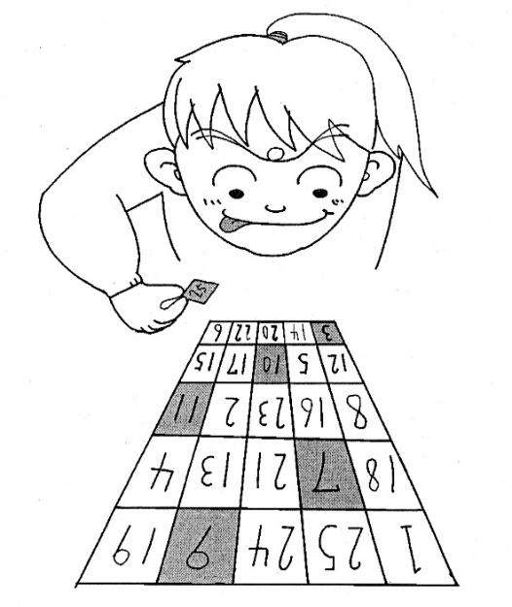

 |  |  | 注意事項
 |  |  | ・台紙の数字は不規則に並べておくこと。
 |  |  | ・手持ちカードは競技前に必ずシャッフルすること。
 |  |  | ・並べ間違いがあったときは、記録なしとすること。
 |  |  | ・記録は１００分の１秒まではかる。

 |  |  | 認定基準 | ８０秒未満

スタッフ | ・審判及び記録係 | ・時計係 | 用具 | ・数字盤（台紙１マス１０ｃｍ四方）１枚
 |  |  | （１名分） | ・数字カード２５枚１セット
 |  |  |  | ・ストップウォッチ１個

限界に挑戦 |  | ビ ー 玉 こ ろ り ん

ルール
・長机の片方の足を立てて坂をつくり、ビー玉を転がして的（空き缶）に当てる。
・５個のビー玉で何点取れるかを競う。

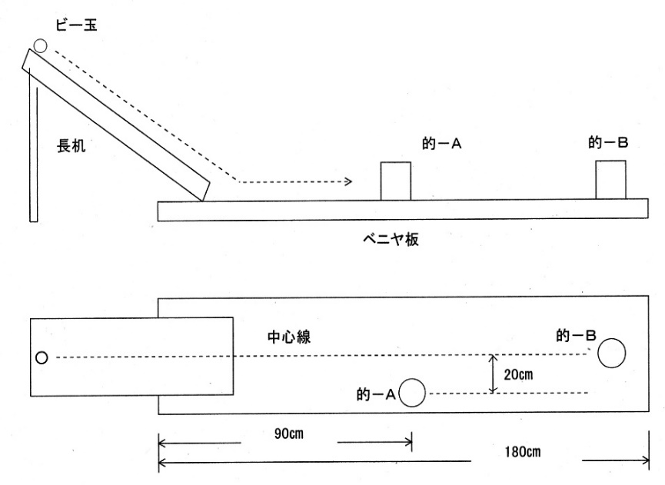
 |  |  |  | 点 数
 |  |  |  | 的Ａ（手前）…２点
 |  |  |  | 的Ｂ（奥）…１点
図１
 |  |  |  | ダブル（Ａ・Ｂとも当たる）…５点

 |  |  |  | 注意事項
 |  |  |  | ・空き缶の配置は図１・２のとおりとする。
 |  |  |  | ・机に傾きがないか確認すること。

 |  |  |  | 認定基準 | ４点以上
図２

スタッフ | ・審判及び記録係 |  | 用具 | ・長机（１８０ｃｍ×４５ｃｍ）１脚
 |  |  | （１名分） | ・空き缶２個（２５０ｃｃ）

限界に挑戦 |  | ビ ー 玉 は こ び

ルール
・２つのおわんを１０ｃｍ離し、一方のおわんにビー玉を入れ、利き腕の反対側に配置する。
・「用意」の合図で箸を持って両手を頭の上におく。
・「始め」の合図でビー玉を１つずつつまみ、もう一つのおわんに移しかえていく。
・ビー玉をすべて移しかえる時間を競う。
・途中でビー玉が転がっていった場合は、箸でつまみに行かなくてはならない。

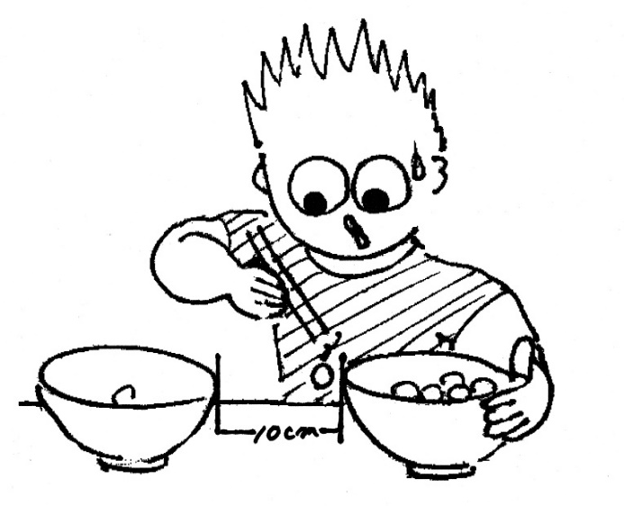
 |  |  |  |  | ビー玉の数
 |  |  |  |  | 低学年…１０個
 |  |  |  |  | 高学年…２０個

 |  |  | 注意事項
 |  |  | ・おわんに触れてもよいが、持ち上げたり傾ける
 |  |  | ことはできない。
 |  |  | ・同時に２個以上つまむことはできない。
 |  |  | ・箸にのせたり、飛ばしたりはできない。
 |  |  | ・ビー玉を直接手で触ることはできない。
・記録は１００分の１秒目で |  |  | ・記録は１００分の１秒まではかる。

 |  |  | 認定基準 | 低学年：２０秒未満 高学年：２５秒未満

スタッフ | ・審判及び記録係 | ・時計係 | 用具 | ・おわん（発砲スチロール）２個
 |  |  | （１名分） | ・ビー玉２０個 |  | ・割りばし１膳
 |  |  |  | ・ストップウォッチ１個

限界に挑戦 |  | ピ ン ポ ン 玉 つ き

ルール
・卓球ラケットで、１個のピンポン玉を何回ついたかが記録となる。
・ラケットはペンハンド、シェイクハンドどちらでもよい。
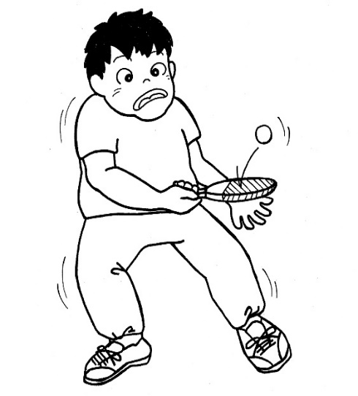

 |  |  | 注意事項
 |  |  | ・風の影響を受けやすいので、室内で行うとよい。

 |  |  | 認定基準 | ３００回以上

スタッフ | ・審判及び記録係 |  | 用具 | ・卓球ラケット１個 |  | ・ピンポン玉１個
 |  |  | （１名分） | ・カウンター１個

限界に挑戦 |  | ピ ン ポ ン 玉 の せ

ルール
・卓球ラケットの上に２個のピンポン玉のせている時間はかる。
・記録はラケットの上に２個の玉がのっている時間。１個でもラケットから落ちた瞬間にタイムアウトとなる。
・ラケットはペンハンド、シェイクハンドどちらでもよい。

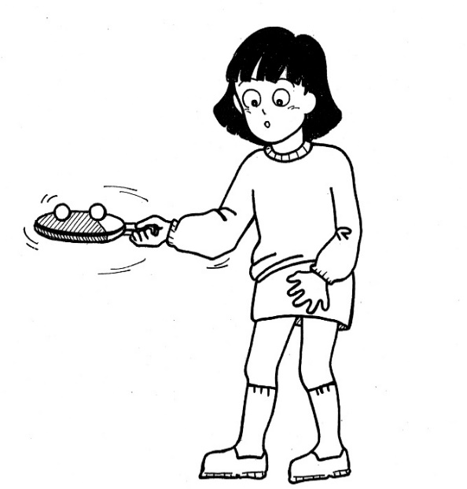

 |  |  | 注意事項
 |  |  | ・風の影響を受けやすいので、室内で行うとよい。
 |  |  | ・記録は秒単位まではかる。
 |  |  | （例：５分３６秒７８は５分３６秒 切り捨て）

 |  |  | 認定基準 | ２分以上

スタッフ | ・審判及び記録係 | ・時計係 | 用具 | ・卓球ラケット１個 |  | ・ピンポン玉２個
 |  |  | （１名分） | ・カウンター１個

限界に挑戦 |  | フ ラ フ ー プ ま わ し

ルール
・「用意」の合図で両手にフラフープを持ち、「始め」の合図でまわしはじめる。
・フラフープが床についてらタイムアウト。フラフープが回っていた時間が記録となる。
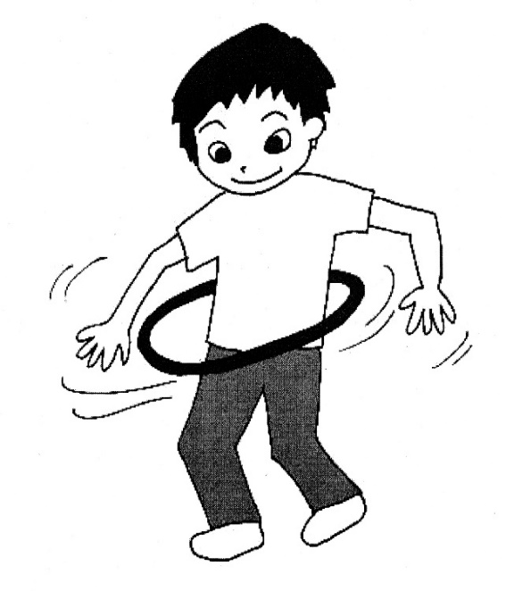

 |  |  | 注意事項
 |  |  | ・競技をするもの同士の間隔を十分にあけること。
 |  |  | ・記録は秒の単位とする。
 |  |  | （例：５分１３秒５６は５分１３秒 切り捨て）

 |  |  | 認定基準 | ５分以上

スタッフ | ・審判及び記録係 | ・時計係 | 用具 | ・フラフープ１個
 |  |  | （１名分） | ・ストップウォッチ１個

限界に挑戦 |  | ペ ッ ト ボ ト ル お こ し

ルール
・ペットボトル（５００ｃｃ）に水を少し入れふたをし、１０ｃｍ間隔に並べておく。
・ペットボトルのふたの横を指で強くはじく。するとボトルが倒れ中の水の戻りでまたボトルが立ち上がる。
・１０本のボトルすべてクリアする時間が記録となる。
・ボトルが立ち上がらない場合は、手でおこし、同様にはじく。立ち上がるまで次のボトルにはいけない。

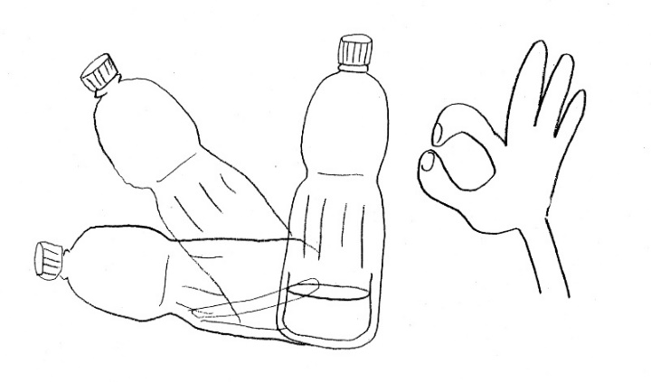

 |  |  | 注意事項
 |  |  | ・水の量は底から２．５ｃｍとする。
 |  |  | ・記録は１００分の１秒まではかる。

 |  |  | 認定基準 | 未定

スタッフ | ・審判及び記録係 | ・時計係 | 用具 | ・ペットボトル１０本（５００ｃｃ）
 |  |  | （１名分） | （底が丸くて平らなもの）
 |  |  |  | ・ストップウォッチ１個

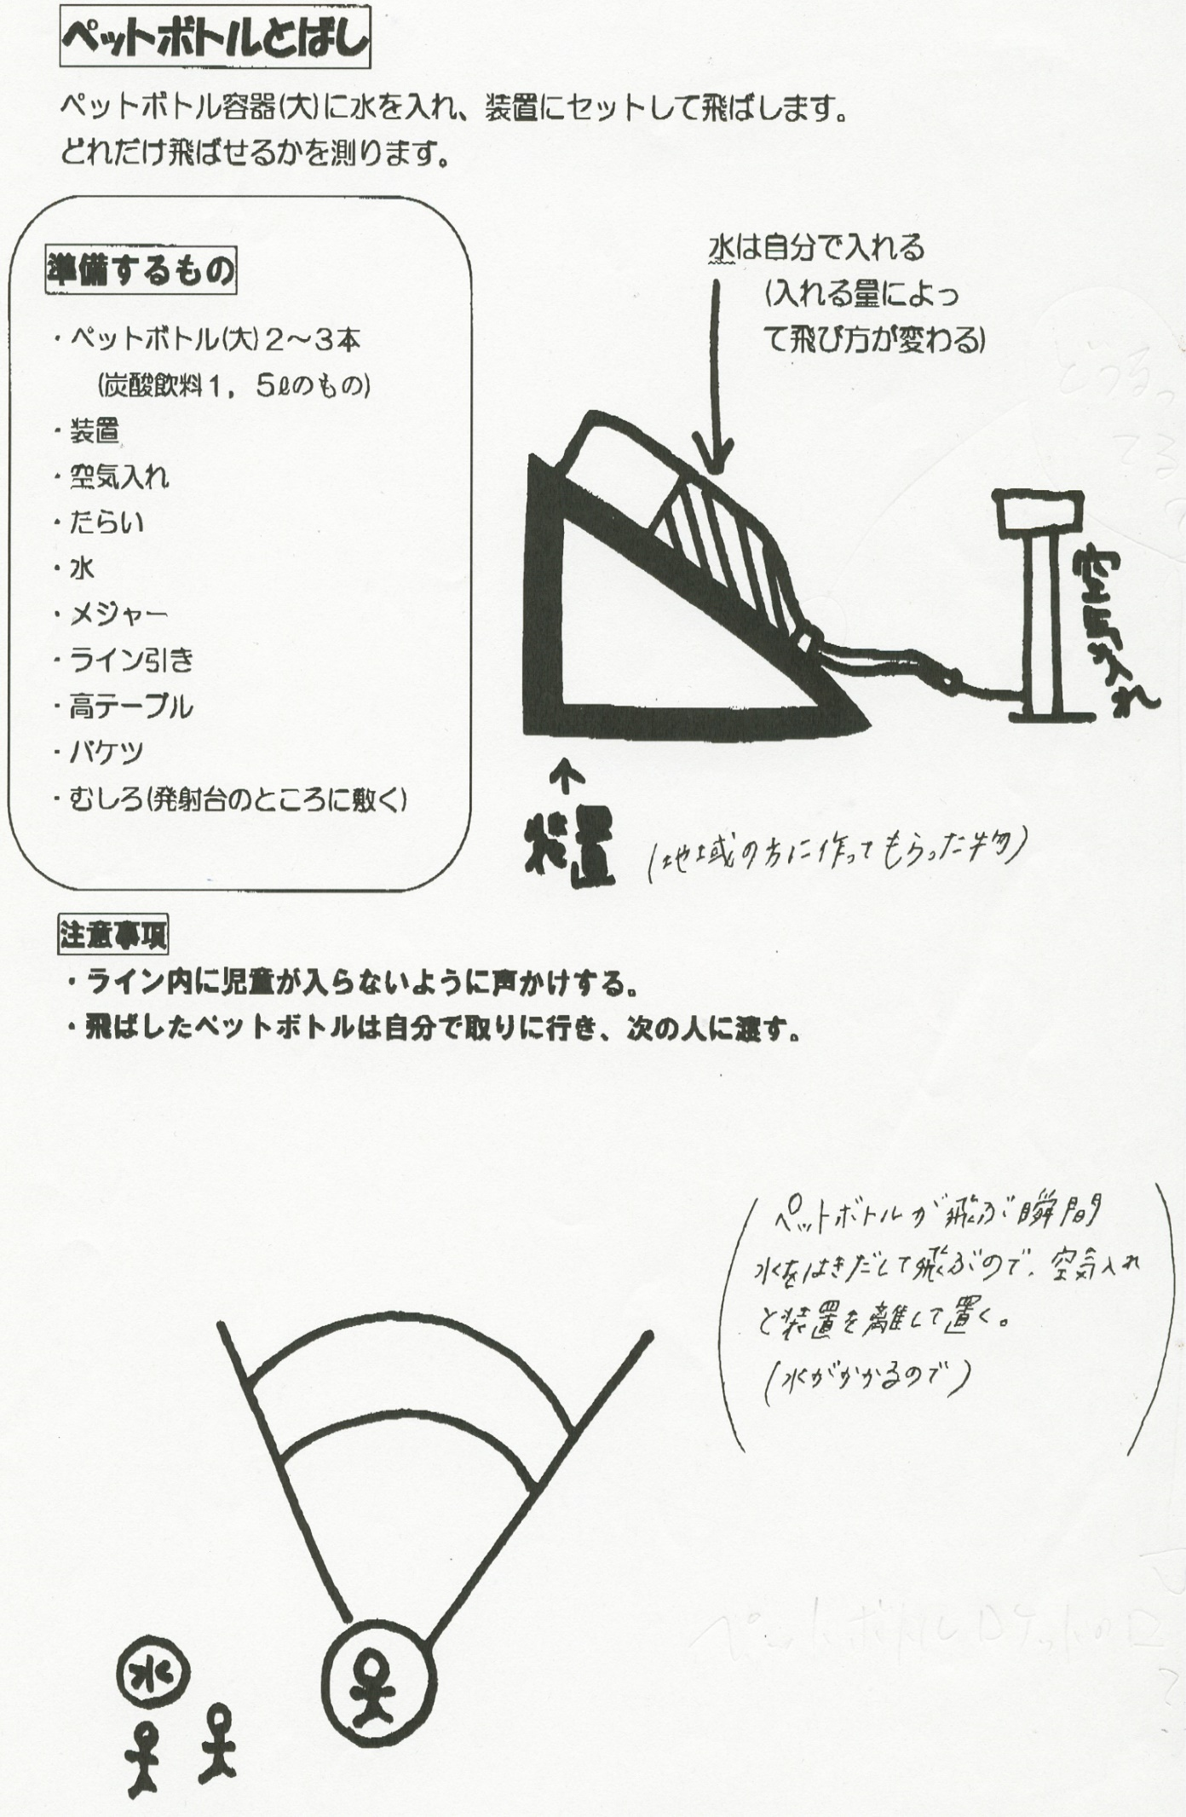

認定基準：７ｍ以上

ま行
１分間に挑戦 |  |  | 万 歩 で マ ン ボ

ルール
・腰のまわりにひもでしっかりと万歩計を取り付ける。（ズボンの縁に挟んでもよい）
・１分間で体を動かし増えたカウンターの数値が記録となる。
・万歩計を直接さわらない限り、どんな動きをしてもよい。このとき一定のスペースで走り回ってもよい。
・万歩計にはランニング用と徒歩用の切り替えがついているものもあり、このときは徒歩用で行うこと。

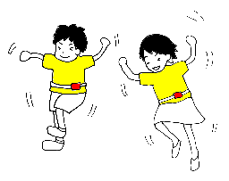

 |  |  |  | 注意事項
 |  |  |  | ・万歩計を取り付けてからカウンターを０にすること。
 |  |  |  | ・終了の合図のと同時に座らせるとよい。

 |  |  |  | 認定基準 | ２００回以上

スタッフ | ・審判及び記録係 |  | ・時計係 | 用具 | ・万歩計１個 | ・ひも１本
 |  |  |  | （１名分） | ・ストップウォッチ１個

限界に挑戦 |  | マ ジ ッ ク ボ ー ル で ダ ー ツ

ルール
・30cm四方の中に数字が書いてある丸い的にマジックボールをなげる
・ マジックボールを1個ずつ5回投げ、くっついた的の点数を合計して記録とする
・1～2年(4ｍ) 、3～4年(5ｍ) 、5～6年(6ｍ)
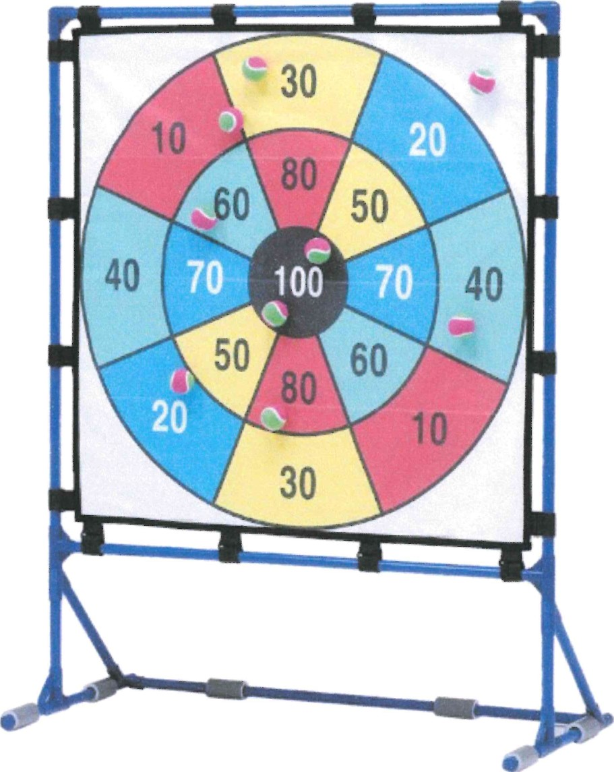

 | 認定基準 | ２００点以上

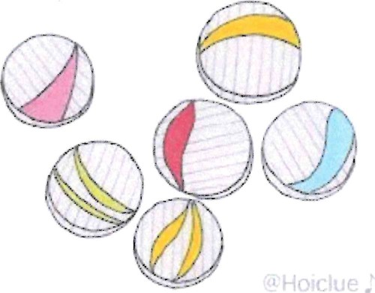

注意事項
・競技は1人5個のボールをなげるが2個以上一緒に
なげることができない
・的にあたって落ちたボールは点数に入れない
・同じ場所にくっついたボールは、1個分のみとする
 |  |  | (点数は2倍にならない)

スタッフ | ・審判及び記録係 |  |  | 用具 | ・ボール( 5個) | ・ひも１本
 |  |  |  |  | ・巻き尺１個

や・ら・わ行
１分間に挑戦 |  |  | 指でさいて何メートル

ルール
・１分間で新聞紙をどれだけ長く途切れずに切っていけるかを競う。
・一人あたりの新聞紙は半分。
・制限時間内であれば、何回でもチャレンジ可能。ただし、新聞紙は最初にもらったもので行う。

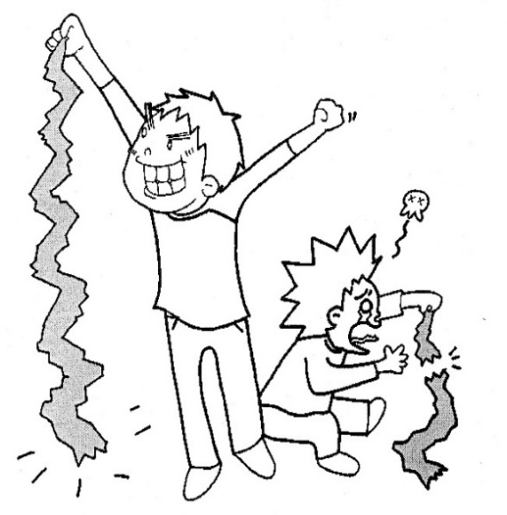
 |  |  |  | 注意事項
 |  |  |  | ・新聞紙は一人に半分しかもらえないので、良い記録
 |  |  |  | をねらうときは細く切ると良い。
 |  |  |  | （ただし、ちぎれやすくなるので気をつけてね。）
 |  |  |  | 制限時間内にできた一番長いものを記録とする。

 |  |  |  | 認定基準 | ３ｍ以上

スタッフ | ・時計係 | ・記録係 |  | 用具 | ・新聞紙半分の大きさ１枚
 |  |  |  | （１名分） | ・ストップウォッチ１個

１分間に挑戦 |  |  | リ ン グ キ ャ ッ チ

ルール
・２ｍ離れたところにラインを引き、二人がリングを１本ずつもってラインのところで向き合う。
・「始め」の合図で二人同時にリングを相手に向かって投げ、ともにキャッチして回数を競う。
・投げ方はアンダースローで投げ、キャッチするときはラインを踏んだり越えてもよい。
・ラインをふんでリングを投げたり、ライン内で投げたときはともにキャッチしても数には入らない。
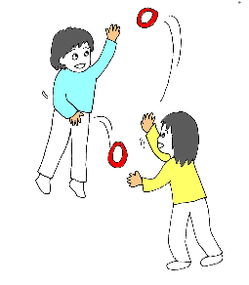
 |  |  |  |  | 注意事項
 |  |  |  |  | ・リングは日本レクリエーション協会認定のものを
 |  |  |  |  | 使用すること。
 |  |  |  |  | ・リングをキャッチするとき床に着いた場合は、
 |  |  |  |  | 回数に入れないこと。
 |  |  |  |  | ・キャッチした手からリングを持ち替えて投げてもよい。
 |  |  |  |  | ・体に触れてキャッチしたときは、回数に入れない。

 |  |  |  |  | 認定基準 | １５回以上

この間２ｍ

スタッフ | ・審判係 | ・記録係 | ・時計係 |  | 用具 | ・輪投げセット
 |  |  |  |  |  | ・ライン引き（準備時）
 |  |  |  |  |  | ・巻き尺（準備時）

限界に挑戦 |  |  | わ な げ ＰＡＲＴ１

ルール
・一定の距離（距離参照）から１人５個の輪を投げる。
・輪が入ったところの得点の合計が記録となる。
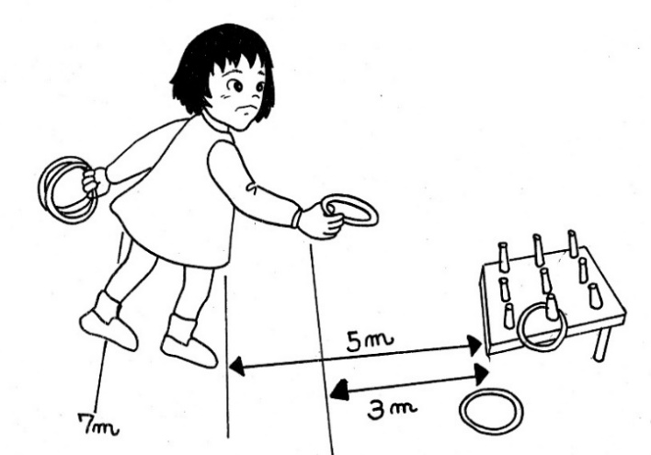
 |  |  |  |  |  | 距離
 |  |  |  |  |  | 低学年…３ｍ
 |  |  |  |  |  | 中学年…５ｍ
 |  |  |  |  |  | 高学年…７ｍ

注意事項 |  |  |  | 認定基準 | １１点以上
・距離ラインから足を踏み出さないこと。
・輪は１個ずつ投げること。

スタッフ | ・審判係 | ・記録係 |  | 用具 | ・輪投げセット
 |  |  |  |  | ・ライン引き（準備時）
 |  |  |  |  | ・巻き尺（準備時）

限界に挑戦 |  |  | わ な げ ＰＡＲＴ２

ルール
・一定の距離（距離参照）から１人５個の輪を投げる。
・輪が入ったところの得点の合計が記録となる。

 |  |  |  |  |  | 距離
 |  |  |  |  |  | 低学年…２ｍ
 |  |  |  |  |  | 中学年…３ｍ
 |  |  |  |  |  | 高学年…４ｍ

3m

2m
4m

注意事項 |  |  |  | 認定基準 | １１点以上
・距離ラインから足を踏み出さないこと。
・輪は１個ずつ投げること。

スタッフ | ・審判係 | ・記録係 |  | 用具 | ・輪投げセット
 |  |  |  |  | ・ライン引き（準備時）
 |  |  |  |  | ・巻き尺（準備時）

